10 人口増減率（令和6年～令和7年）
 | 10 人口増減率（令和6年～令和7年）

 | 時点 2025(R7)年10月1日（毎年） |  |  |  |  |  |  | 平 均 値 |  |  |  | -0.88
 | 単位 ％，人 |  |  |  |  |  |  | 標準偏差 |  |  |  | 1.05
 | 市町村名 | 指標 | 順位 |  | 人口増減数 |  | 市町村名 | 指標 | 順位 |  | 人口増減数

 | 千葉県 | 0.03 |  | － |  | 1,765 | 八街市 | -0.28 |  | 21 |  | -185
 | 千葉市 | 0.28 |  | 11 |  | 2,763 | 印西市 | 0.39 |  | 7 |  | 424
 | 銚子市 | -2.10 |  | 46 |  | -1,121 | 白井市 | -0.86 |  | 27 |  | -529
 | 市川市 | 0.63 |  | 3 |  | 3,171 | 富里市 | 0.03 |  | 15 |  | 16
 | 船橋市 | 0.46 |  | 5 |  | 3,006 | 南房総市 | -2.09 |  | 44 |  | -688
 | 館山市 | -1.70 |  | 39 |  | -729 | 匝瑳市 | -1.75 |  | 41 |  | -574
 | 木更津市 | -0.16 |  | 19 |  | -222 | 香取市 | -1.42 |  | 37 |  | -962
 | 松戸市 | 0.31 |  | 9 |  | 1,547 | 山武市 | -1.33 |  | 33 |  | -611
 | 野田市 | -0.26 |  | 20 |  | -399 | いすみ市 | -1.70 |  | 39 |  | -563
 | 茂原市 | -0.85 |  | 26 |  | -716 | 大網白里市 | -0.97 |  | 28 |  | -456
 | 成田市 | 0.23 |  | 13 |  | 313 | 酒々井町 | -0.02 |  | 16 |  | -4
 | 佐倉市 | -0.54 |  | 24 |  | -896 | 栄町 | -1.12 |  | 30 |  | -218
 | 東金市 | -0.46 |  | 23 |  | -262 | 神崎町 | -0.40 |  | 22 |  | -22
 | 旭市 | -1.52 |  | 38 |  | -926 | 多古町 | -2.14 |  | 47 |  | -274
 | 習志野市 | -0.08 |  | 17 |  | -136 | 東庄町 | -2.09 |  | 44 |  | -255
 | 柏市 | 0.42 |  | 6 |  | 1,820 | 九十九里町 | -2.54 |  | 52 |  | -338
 | 勝浦市 | -2.76 |  | 54 |  | -423 | 芝山町 | -1.37 |  | 34 |  | -90
 | 市原市 | -0.58 |  | 25 |  | -1,527 | 横芝光町 | -1.29 |  | 31 |  | -268
 | 流山市 | 1.01 |  | 1 |  | 2,143 | 一宮町 | 0.24 |  | 12 |  | 28
 | 八千代市 | 0.77 |  | 2 |  | 1,569 | 睦沢町 | -1.32 |  | 32 |  | -84
 | 我孫子市 | 0.30 |  | 10 |  | 393 | 長生村 | -1.39 |  | 36 |  | -182
 | 鴨川市 | -1.88 |  | 43 |  | -567 | 白子町 | -1.37 |  | 34 |  | -133
 | 鎌ケ谷市 | 0.37 |  | 8 |  | 405 | 長柄町 | -2.24 |  | 48 |  | -139
 | 君津市 | -1.11 |  | 29 |  | -872 | 長南町 | -2.73 |  | 53 |  | -179
 | 富津市 | -1.76 |  | 42 |  | -693 | 大多喜町 | -2.44 |  | 51 |  | -198
 | 浦安市 | 0.50 |  | 4 |  | 865 | 御宿町 | -2.33 |  | 49 |  | -151
 | 四街道市 | 0.12 |  | 14 |  | 113 | 鋸南町 | -2.34 |  | 50 |  | -146
 | 袖ケ浦市 | -0.11 |  | 18 |  | -73

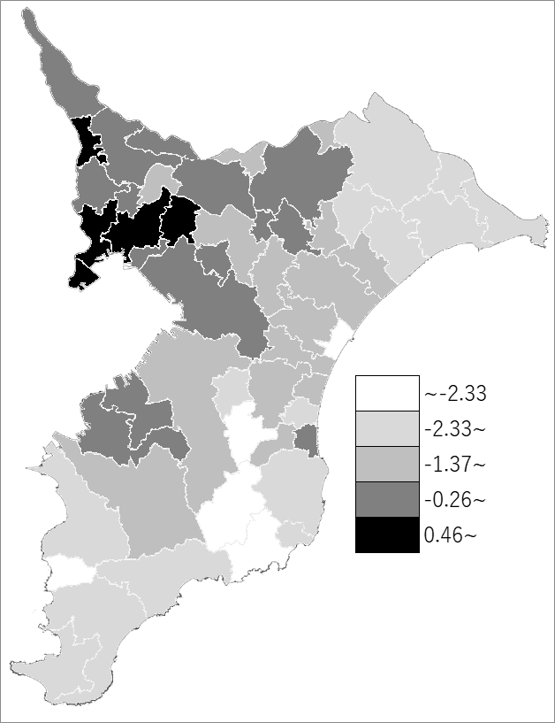
 | 千葉県の推移
 | 人口増減(右軸) | 指標
令和3年 | -6473 | -0.1
令和4年 | -2729 | -0.04
令和5年 | -1748 | -0.03
令和6年 | 1893 | 0.03
令和7年 | 1765 | 0.03

《備 考》 ・資料出所 統計課「千葉県毎月常住人口調査」 ・算出方法 人口増減数（R6.10.1～R7.10.1）÷常住人口（R6.10.1）

